DZITBALCHÉ
INSTITUTO ELECTORAL DEL ESTADO DE CAMPECHE
“25 ANIVERSARIO DEL IEEC, 1997-2022”
PROCESO ELECTORAL ESTATAL ORDINARIO 2021
MAPA DE LOS RESULTADOS DE LA ELECCIÓN DE AYUNTAMIENTOS

AYUNTAMIENTO DE DZITBALCHÉ |  |  |  |  |  |  |  |  |  | Resultados con base a la Sesión del Cómputo Municipal celebrada el 9 de junio de 2021.
VAXCAMPECHE | PT | PVEM | MOVIMIENTO CIUDADANO | MORENA | PES | RSP | FXM | CANDIDATOS/AS NO REGISTRADOS/AS | VOTOS NULOS | VOTACIÓN T. EMITIDA
2,687 | 1,074 | 80 | 1,371 | 3,097 | 44 | 163 | 127 | 0 | 156 | 8,799

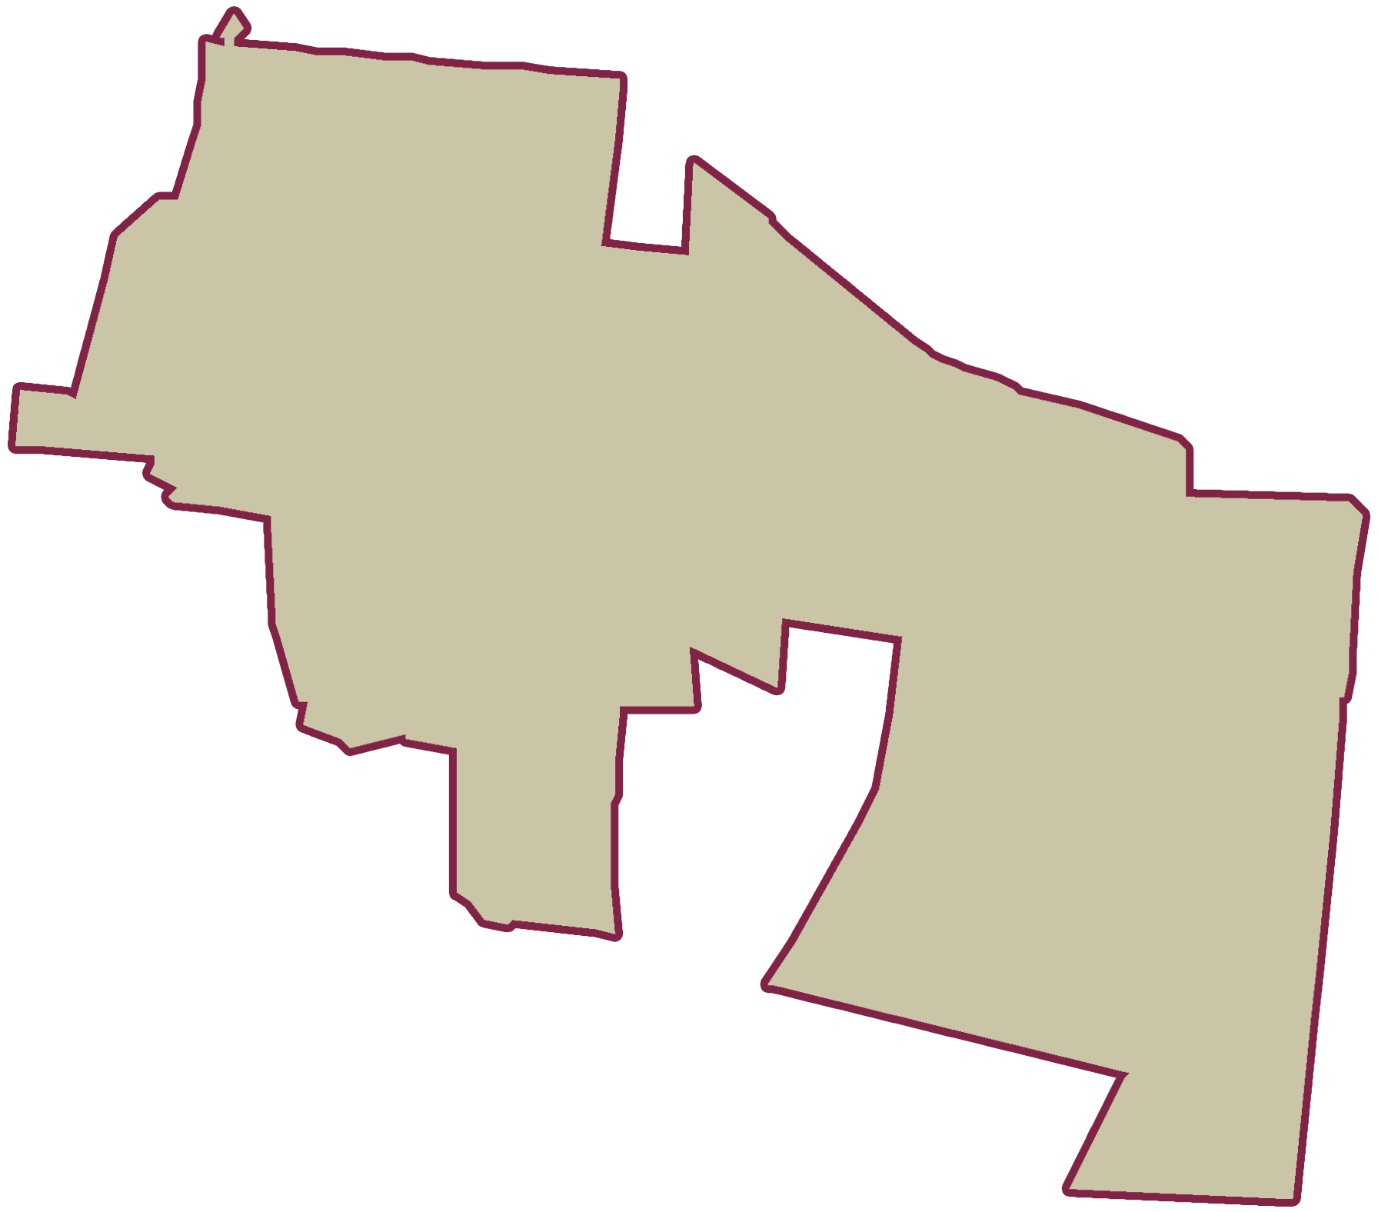
PAN | MOVIMIENTO CIUDADANO |  | PRI | PVEM | NUEVA ALIANZA
98 | 2,502 | 87
PARTICIPACIÓN CIUDADANA | 76.6998%
ABSTENCIONISMO | 23.3002%

GANADOR

LISTA NOMINAL |  | 11,472
SECCIONES |  | 6
CASILLAS |  | 17

PARTICIPACIÓN CIUDADANA |  | 76.6998%
ABSTENCIONISMO |  | 23.3002%

